Sheet1
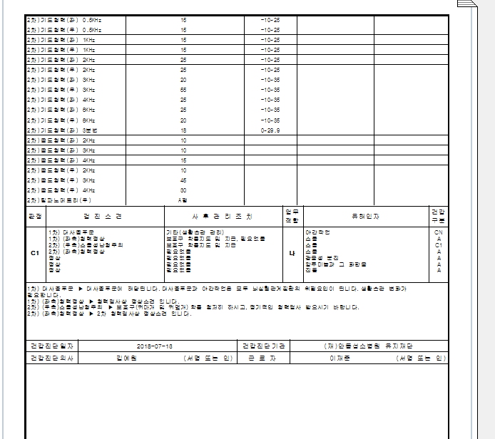
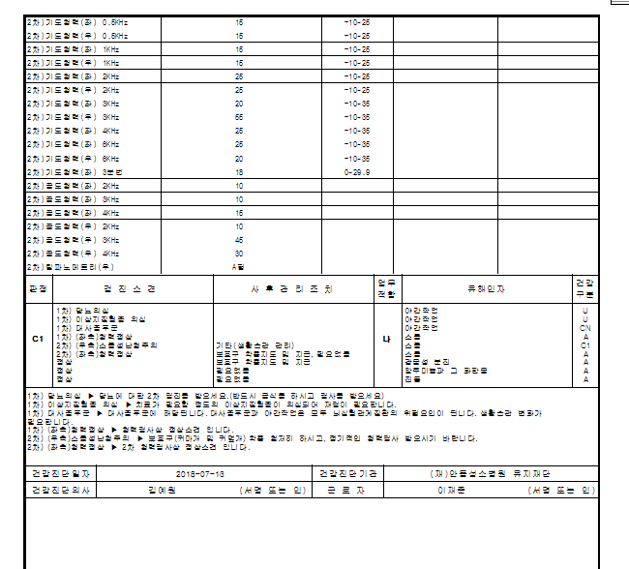
< U판정했을경우>-2차검진자명단에서 제외됩니다.
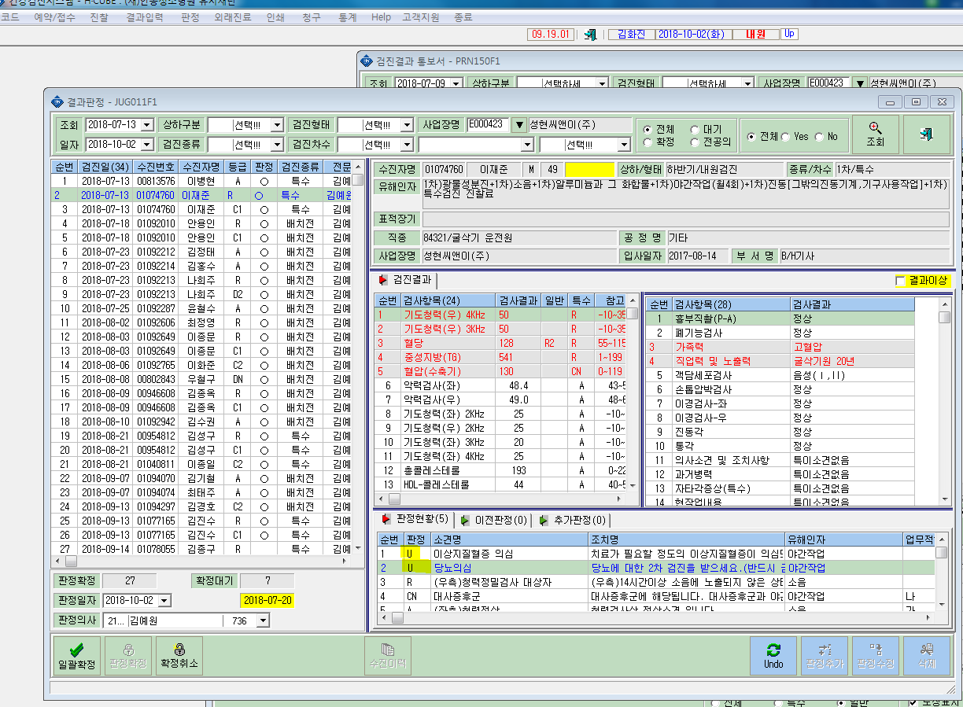
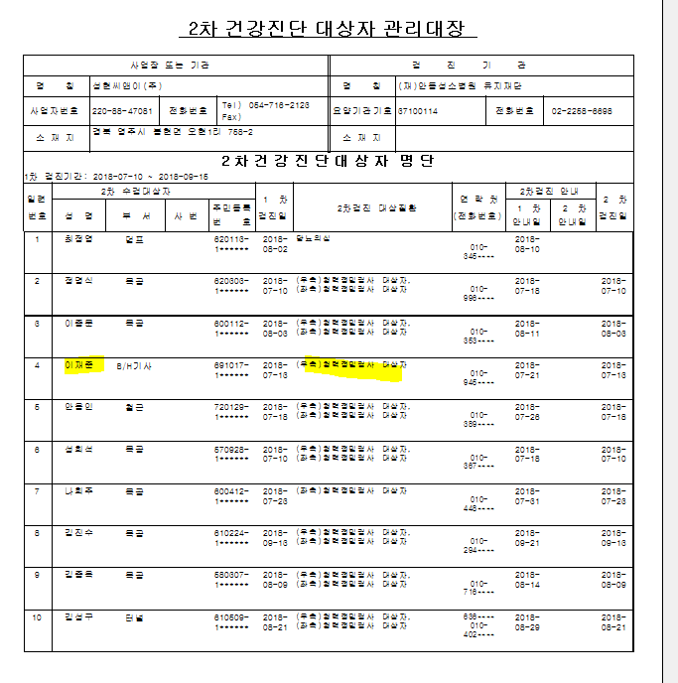

< R판정을했을경우 > - 2차명단에서 확인이 됩니다. 단 집계표에서는 야간에대한 CN이 존재하여 확인이 안됩니다.
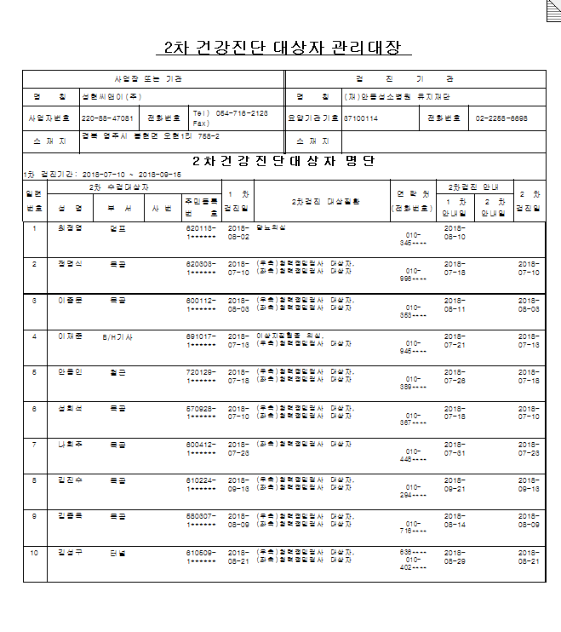

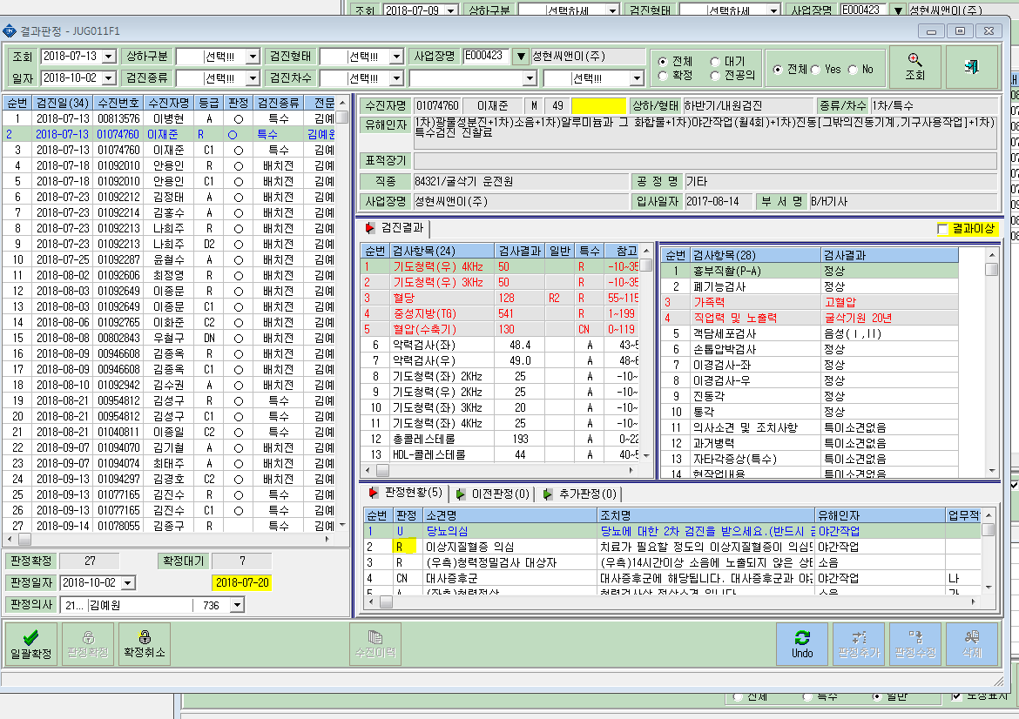

 | <1차결과 R로판정했을경우> | <1차결과 U로판정했을경우>

